0606
序号 | 指标 | 问题 | 涉及
1 | 保险机构法人许可证号（经营保险业务许可证） | 模板上传之后号码不全 | 分公司
2 |  | 界面中备注列提前到采集方式前 | 分公司
2 |  | 界面中备注列提前到采集方式前 | 总公司
4 | OR120024082 最近4个季度内已发放空白单证缺失的数量(财务管理部-总部) 1个 OR120034082 最近4个季度内空白单证发放的数量(财务管理部-总部) 1个 OR130114082 最近4个季度内已发放空白单证缺失的数量(财务管理部-总部) 10个（采集部门目前为财务管理部，请修改为10家分公司名称） OR130124082 最近4个季度内空白单证发放的数量(财务管理部-总部) 10个（采集部门目前为财务管理部，请修改为10家分公司名称） OR130144082 最近4个季度内已回销的有价单证数量(财务管理部-总部) 10个（采集部门目前为财务管理部，请修改为10家分公司名称） OR130154082 最近4个季度内按公司规定时限内应回销的有价单证数量(财务管理部-总部) 10个（采集部门目前为财务管理部，请修改为10家分公司名称） | 财务管理的应用界面，在上传之后，点击加载系统数据，提示加载成功后，数据并咩有加载出来。其次，采集部门均为财务管理部，涉及分公司的系统采集数据，采集部门应为各个十家分公司的名称。 咩有值的指标均为系统采集指标 | 财务管理
5 | OR040221721 评估期本期应收实收保费(续期保费部-总部) 10个（采集部门目前为收展部，请修改为10家分公司名称） OR040231721 评估期本期应收保费(续期保费部-总部) 10个（采集部门目前为收展部，请修改为10家分公司名称） | 收展部的应用界面，在上传之后，点击加载系统数据，提示加载成功后，数据并咩有加载出来。其次，采集部门均为收展部，涉及分公司的系统采集数据，采集部门应为各个十家分公司的名称。 咩有值的指标均为系统采集指标 | 收展部
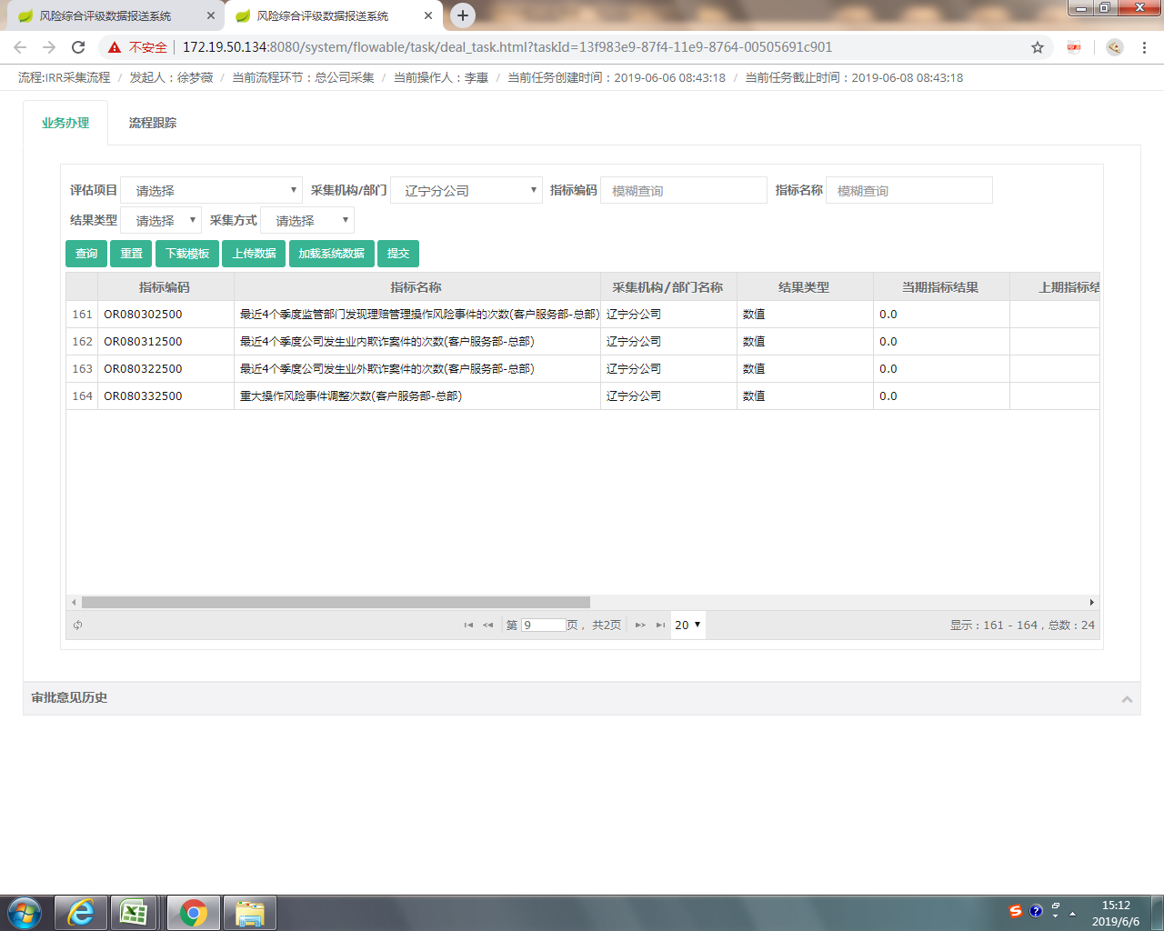
6 | OR040143000 评估期期末前13个月已入职且评估期在职代理制销售人员数(个险渠道-总部) 10个（采集部门目前为个险，请修改为10家分公司名称） OR040153000 评估期前13个月已入职代理制销售人员数(个险渠道-总部) 10个（采集部门目前为个险，请修改为10家分公司名称） | 个险的应用界面，在上传之后，点击加载系统数据，提示加载成功后，数据并咩有加载出来。其次，采集部门均为个险，涉及分公司的系统采集数据，采集部门应为各个十家分公司的名称。 咩有值的指标均为系统采集指标 | 个险
7 |  | 审批人应为周卿，现在为唐茹 | 多元
8 | OR040032900 评估期期末省级分公司总经理室成员及中心支公司主要负责人在职人数(人力资源部-总部) 10个（采集部门目前为人力资源部，请修改为10家分公司名称） OR040052900 最近4个季度省级分公司及以下分支机构销售、承保、保全部门离职员工人数(人力资源部-总部) 10个（采集部门目前为人力资源部，请修改为10家分公司名称） | HR的应用界面，在上传之后，点击加载系统数据，提示加载成功后，涉及分公司的数据并咩有加载出来。其次，采集部门均为HR，涉及分公司的系统采集数据，采集部门应为各个十家分公司的名称。 咩有值的指标均为系统采集指标 | HR
9 | 所有涉及十家分公司系统采集的指标 | 客服的应用界面，在上传之后，点击加载系统数据，提示加载成功后，涉及分公司的数据并咩有加载出来。其次，采集部门均为客服，涉及分公司的系统采集数据，采集部门应为各个十家分公司的名称。 咩有值的指标均为系统采集指标 | 客服
10 |  | 用采集机构筛选十家分公司数据，只能筛选出来4个，筛选的指标不全 | 客服
11 | 所有涉及十家分公司系统采集的指标 | 会计的应用界面，在上传之后，点击加载系统数据，提示加载成功后，涉及分公司的数据并咩有加载出来。其次，采集部门均为会计，涉及分公司的系统采集数据，采集部门应为各个十家分公司的名称。 咩有值的指标均为系统采集指标 | 会计

0610
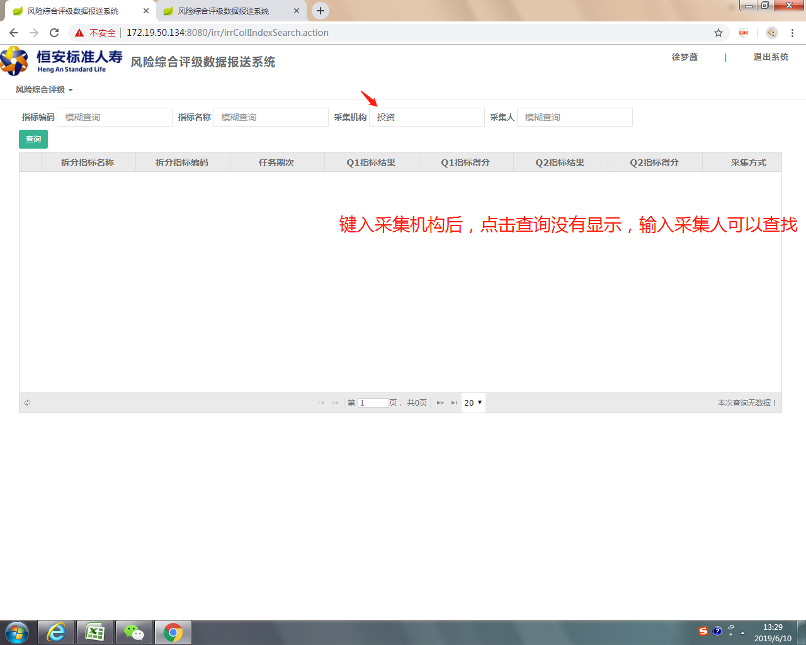
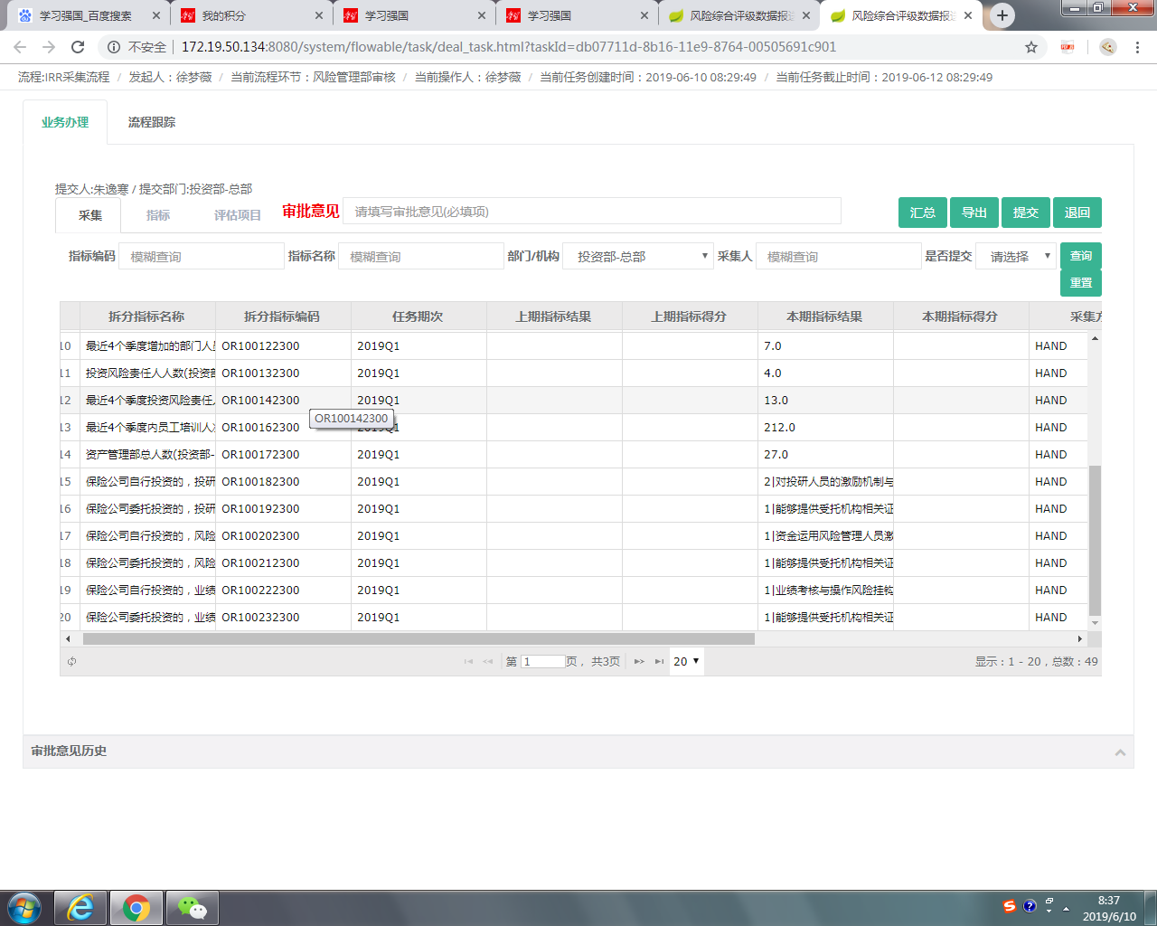
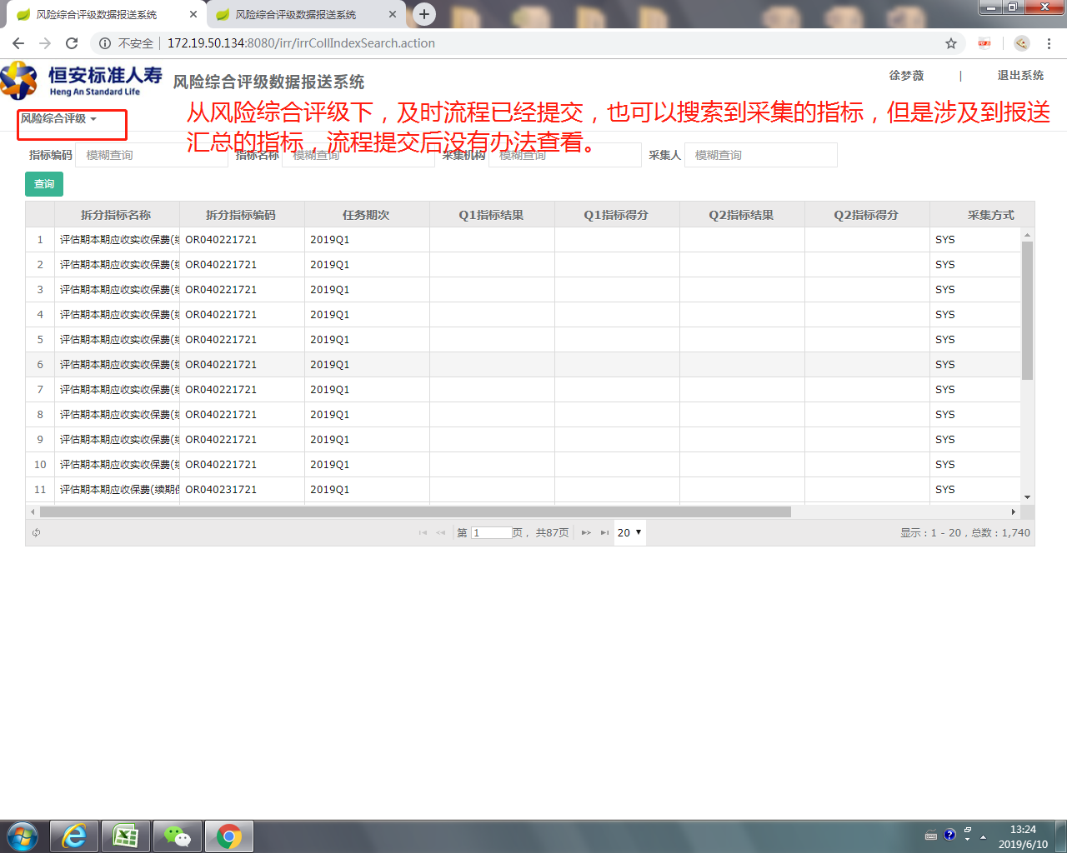
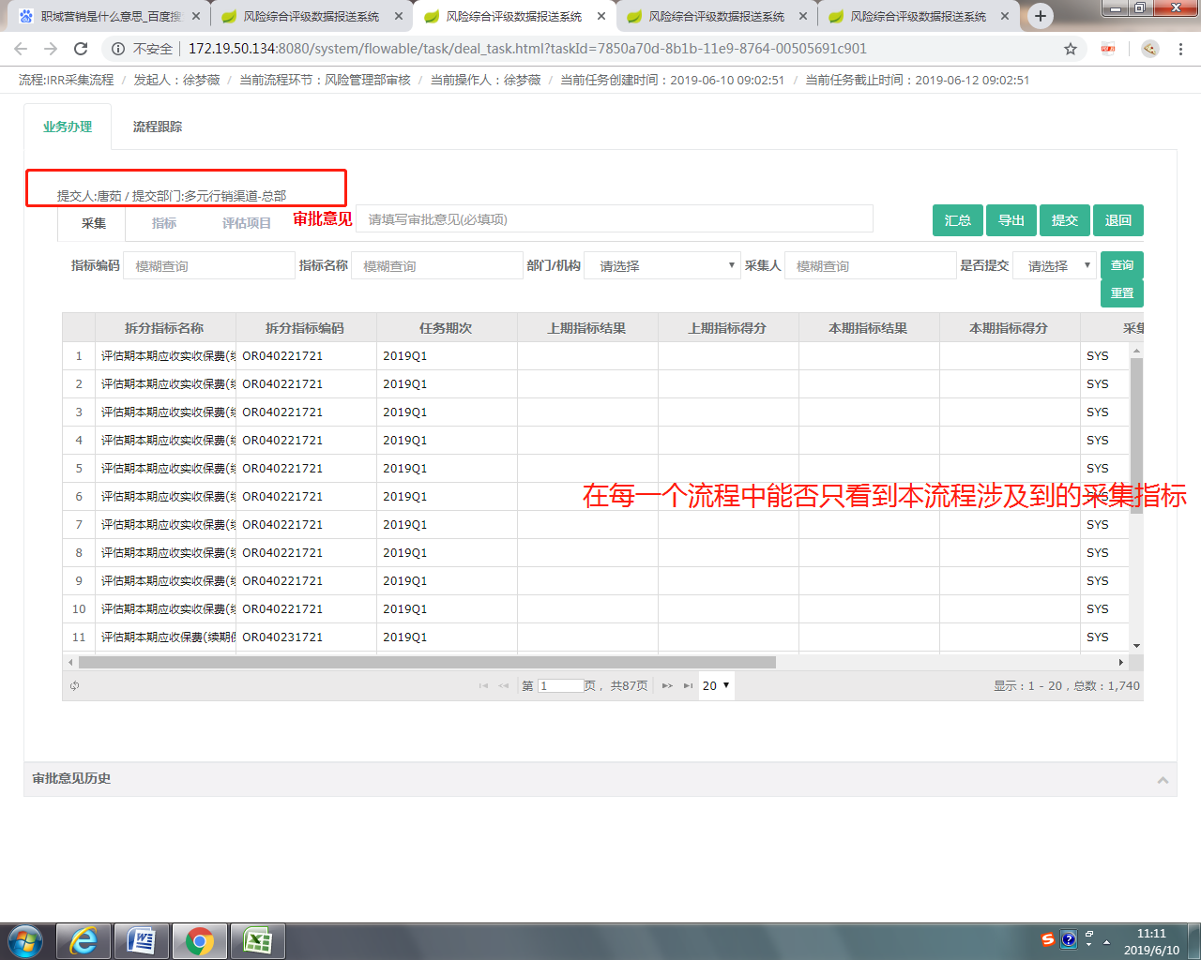
审核界面，汇总界面、模板优化
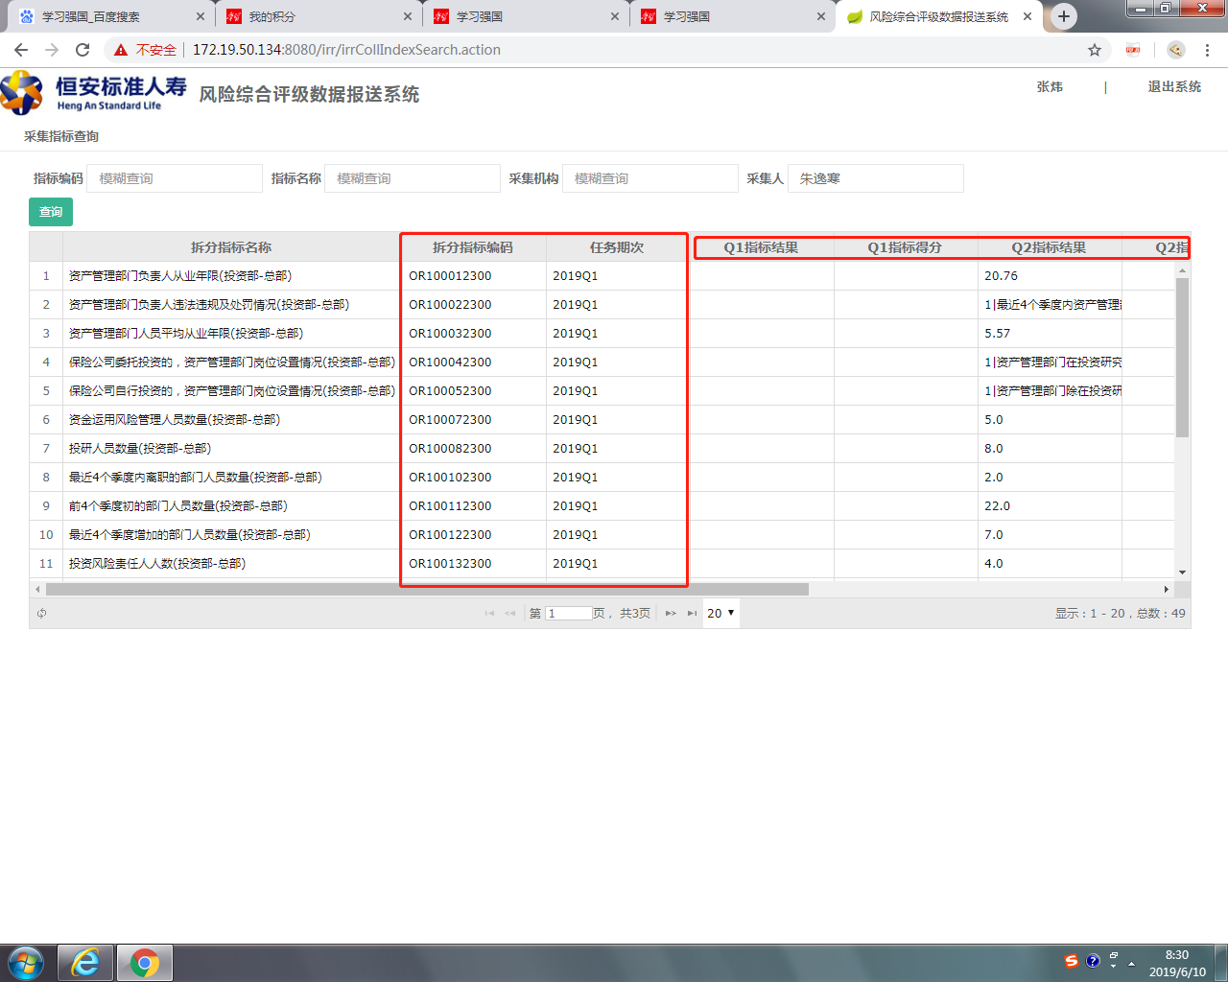
 | 李老师，在部门领导审核后，指标查询时，一个是标题改成本期指标上期指标上期得分，其次，本期指标和本期得分提到上期指标，上期得分之前，任务其次和指标编码两列最好也提前到填报指标的前面，大概是第一列是任务期次，第二列拆分指标编码，第三列拆分指标名称，第四列本期指标结果，第五列本期指标得分，第六列上期指标结果，第七列上期指标得分 | 

